Hoja2
politicas de seguridad
fuente de la informacion |  | personal aconocer |  |  | nombre del indicador
definicion del indicador |  | direcion o junta directiva y coordinador sst |  | interpretcion | politicas de seguridad y salud en el trabajo
tipo de indicador | estrutura | limite del indicador | 90% | responsle de la medicion | coordinador sst
 | periodicidad del reporte |  | semestral |  | reponsable de la gestion | coordinar del sst
metodo de carculo
numero de trabajadores que conosen las politicas del sst/numero total de trabajadores =100%
comportamiento del indicador
 | enero | febrero | marzo | abril | mayo | junio
real
total | 80% | 85% | 90% | 90% | 90% | 80%

objetivos del sistema de gestion
fuente de la informacion |  | personal aconocer |  |  | nombre del indicador
definicion del indicador |  | direcion o junta directiva y coordinador sst |  | interpretcion
tipo de indicador | estrutura | limite del indicador | 90% | responsle de la medicion | coordinador sst
 | periodicidad del reporte |  | semestral |  | reponsable de la gestion | coordinador del sst
metodo de carculo
numero de trabajodores que conocen los objetivos del sst/ el numero total de trabajadores=100%
comportamiento del indicador
 | enero | febrero | marzo | abril | mayo | junio
real
total | 90% | 90% | 90% | 90% | 90% | 85%

plan anual de trabajo
fuente de la informacion |  | personal aconocer |  |  | nombre del indicador
definicion del indicador |  | direcion o junta directiva y coordinador sst |  | interpretcion | plan anual de trabajo
tipo de indicador | estrutura | limite del indicador | 90% | responsle de la medicion | coordinador sst
 | periodicidad del reporte |  | semestral |  | reponsable de la gestion | cordinador de sst | #NAME?
metodo de carculo
numero de actividades programadas del sst/ numero de actividades ejecutadas =100
comportamiento del indicador
 | enero | febrero | marzo | abril | mayo | junio
real
total | 90% | 90% | 90% | 90% | 90% | 90%

nivel de responsabilidad del sistema de sst
fuente de la informacion |  | personal aconocer |  |  | nombre del indicador
definicion del indicador |  | direcion o junta directiva y coordinador sst |  | interpretcion | nivel de responsabilidades del sst
tipo de indicador | estrutura | limite del indicador | 90% | responsle de la medicion | coordinador sst
 | periodicidad del reporte |  | semestral |  | reponsable de la gestion | coordinador de sst
metodo de carculo
en el cumplimiento inicial de responsabilida del sst / cumplimiento de responsabilida del sst =100%
comportamiento del indicador
 | enero | febrero | marzo | abril | mayo | junio
real
total | 90% | 90% | 90% | 80% | 90% | 90%

asignacion de recursos
fuente de la informacion |  | personal aconocer |  |  | nombre del indicador
definicion del indicador |  | direcion o junta directiva y coordinador sst |  | interpretcion | asignacion de recursos
tipo de indicador | estrutura | limite del indicador | 90% | responsle de la medicion | coordinador sst
 | periodicidad del reporte |  | semestral |  | reponsable de la gestion | coordinador del sst
metodo de carculo
coste inicial del sst/ coste total =100%
comportamiento del indicador
 | enero | febrero | marzo | abril | mayo | junio
real
total | 90% | 75% | 90% | 80% | 90% | 90%

Hoja3
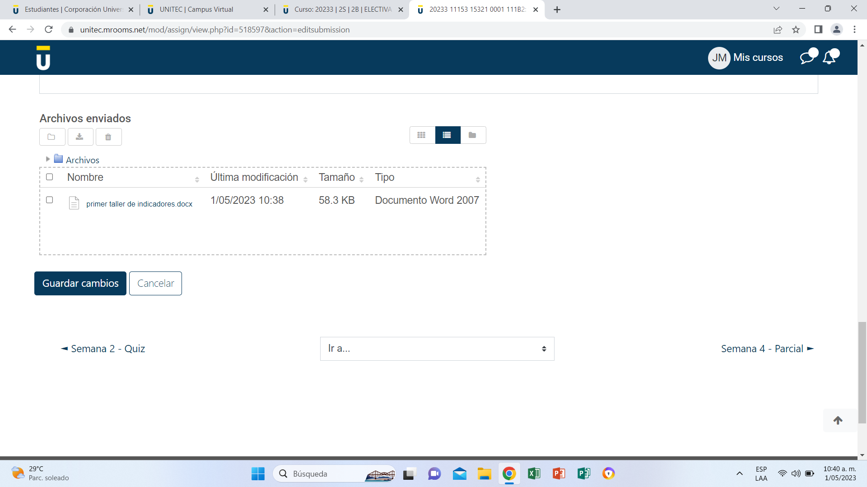
Definición indicador:
Objetivo indicador:
Interpretación indicador:
Fuente de la información:
Método de cálculo - Fórmula:
Responsable de calcularlo:
Personas que deben conocer el resultado:
Periodo analizado:
Categoría:
Meta:
Periodicidad de medición:
Límite del indicador (Rango de evaluación):

